상품제안서
사출 PVC 키홀더 | 상품코드: S19439

 |  |  |  |  |  |  | 02-713-8555 | www.synergygift.co.kr
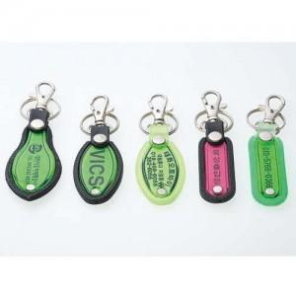

【상세/제작정보】 | <p>※택배비 별도 상품입니다.</p>

【인쇄/포장옵션】 | 실크 / OPP(비닐)

【공급단가】 | 수량 | 500~ | 1,000~ | 2,000~ | 3,000~ | 5,000~
*VAT별도 | 검정 | 490원 | 470원 | 450원 | 430원 | 420원
 | 형광 | 560원 | 540원 | 520원 | 500원 | 480원

【상품 URL】 | https://www.synergygift.co.kr:443/src/goods_detail.php?gdno=6276

